GRAMMAR POINTS - LEVEL A
 | SUMMARY | ID | ENGLISH GPs (Grammar points) | GPs Explanation | Examples | CHINESE GPs (Grammar points) | Note | Examples
Orientation | 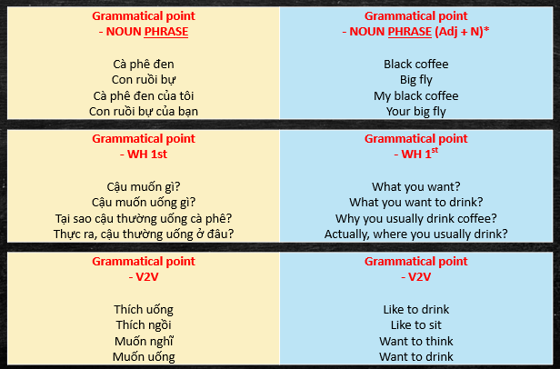 | 0A | Noun phrase | Cách hình thành cụm danh từ cơ bản | She is a beautiful girl This is my beautiful house They are my 2 beautiful princesses | 名词词组 Míngcí cízǔ | 如何构成基本名词词组 Rúhé gòuchéng jīběn míngcí cízǔ | 她是一个美丽/漂亮的女孩 Tā shì yīgè měilì/piàoliang de nǚhái 这是我漂亮的房子 Zhè shì wǒ piàoliang de fángzi 她们是我两个美丽/漂亮的公主 Tāmen shì wǒ liǎng gè měilì/piàoliang de gōngzhǔ
 |  | 0B | WH - 1st | WH words come first | What do you want? What do you want to drink? Why do you usually drink coffee? Actually, where do you usually drink? |  |  | 你想要什么？ Nǐ xiǎng yào shénme? 你想喝什么？ Nǐ xiǎng hē shénme? 你为什么经常喝咖啡？ Nǐ wèishéme jīngcháng hē kāfēi? 实际上，你平常在哪里喝咖啡？ Shíjì shang, nǐ píngcháng zài nǎlǐ hē kāfēi?
 |  | 0C | V2V | Cấu trúc cơ bản nhất để nối 2 động từ bất kỳ. Trong EN thì cơ bản là dùng TO để nối. Liệt kê một vài trường hợp đặc biệt | Want to think Want to drink Like drinking Like sitting on the table Will think about it Can drink water Cannot drink beer Let me do Make me say that | 动词 + 动词 |  | 想思考 Xiǎng sīkǎo 想喝 Xiǎng hē 喜欢喝酒 Xǐhuān hē 喜欢坐在桌子上面 Xǐhuān zuò zài zhuōzi shàngmiàn 会想这个问题 Huì xiǎng zhège wèntí 可以喝水 kěyǐ hē shuǐ 不能喝啤酒 bùnéng hē píjiǔ 让我做 Ràng wǒ zuò 让我说那个 Ràng wǒ shuō nàgè
LESSON 1 |  | 1A
 |  | 1B
 |  | 1C
 |  | 1D
 |  | 1E
 |  | 1F
 |  | 1G
 |  | 1H
 |  | 1I

LESSON 2 |  | 2A
 |  | 2B
 |  | 2C
 |  | 2D
 |  | 2E
 |  | 2F
 |  | 2G
 |  | 2H

LESSON 3 |  | 3A
 |  | 3B
 |  | 3C
 |  | 3D
 |  | 3E
 |  | 3F
 |  | 3G
 |  | 3H

LESSON 4 |  | 4A
 |  | 4B
 |  | 4C
 |  | 4D
 |  | 4E
 |  | 4F
 |  | 4G
 |  | 4H
 |  | 4I

LESSON 5 |  | 5A
 |  | 5B
 |  | 5C
 |  | 5D
 |  | 5E
 |  | 5F
 |  | 5G
 |  | 5H
 |  | 5I

LESSON 6 |  | 6A
 |  | 6B
 |  | 6C
 |  | 6D
 |  | 6E

LESSON 7 |  | 7A
 |  | 7B
 |  | 7C
 |  | 7D
 |  | 7E
 |  | 7F
 |  | 7G
 |  | 7H
 |  | 7I
 |  | 7J

LESSON 8 |  | 8A
 |  | 8B
 |  | 8C
 |  | 8D
 |  | 8E
 |  | 8F
 |  | 8G
 |  | 8H
 |  | 8I
 |  | 8J

LESSON 9 |  | 9A
 |  | 9B
 |  | 9C
 |  | 9D
 |  | 9E
 |  | 9F
 |  | 9G
 |  | 9H
 |  | 9I
 |  | 9J

LESSON 10 |  | 10A
 |  | 10B
 |  | 10C
 |  | 10D
 |  | 10E
 |  | 10F
 |  | 10G
 |  | 10H
 |  | 10I
 |  | 10J
 |  | 10K

ORIENTATION - D1 - LESSON 0
LESSON | Topic - "HELLO, WORLD!"
0 | Memory test
 | Orientation - X rules (Pronunciation/grammar/vocab) - real time memory test with 21 words | 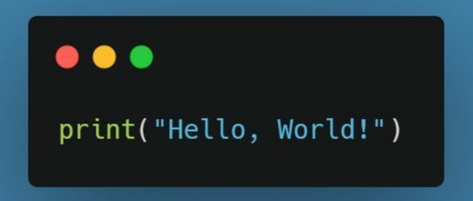
ORIENTATION | - Story - CHUNKS VMC - Ground rules - LANGUAGE / VOCAB for GRAMMAR* / VOCAB / PRONUNCIATION / PRACTICE
 | - LANGUAGE NLP - science of semantics SVO - DON'T REMEMBER, THINK (Nǐ shuō, wǒ dǎ nǐ) -> Same with Vnmese List of foundational words* - VOCABULARY Speakable - correct speaking - idiomatic speaking WIDE before DEEP - PRONUNCIATION Say what you see - PRACTICE (patient & science of practice) KNOW & DO SECRET: PHRASES
21 keywords = 21 cards (Matthew)
1 | Cái bàn | Table
2 | Cái ly | Cup
3 | Cà phê | Coffee
4 | Con ruồi | Fly
5 | Sẽ | Will
6 | Nghĩ | Think
7 | Uống | Drink
8 | Thích | Like
9 | Phải | Have to
10 | Đặt (hoặc bỏ) | Put
11 | Ngồi | Sit
12 | Đen | Black
13 | Tuyệt vời | Amazing
14 | Bự | Big
15 | Bằng nhựa | Plastic
16 | Thường | Usually
17 | Thực ra,... | Actually,...
18 | Thực sự (rất)... | Really...
19 | Ngày mai | Tomorrow
20 | ... của tôi & ... của bạn | My... & your...
21 | Tôi không... | I don't...

Grammar (Coaching)
 | Grammatical point - NOUN PHRASE Cà phê đen Con ruồi bự Cà phê đen của tôi Con ruồi bự của bạn | Grammatical point - NOUN PHRASE (Adj + N)* Black coffee Big fly My black coffee Your big fly
 | Grammatical point - WH 1st Cậu muốn gì? Cậu muốn uống gì? Tại sao cậu thường uống cà phê? Thực ra, cậu thường uống ở đâu? | Grammatical point - WH 1st What you want? What you want to drink? Why you usually drink coffee? Actually, where you usually drink?
 | Grammatical point - V2V Thích uống Thích ngồi Muốn nghĩ Muốn uống | Grammatical point - 2V2 Like to drink Like to sit Want to think Want to drink
Broken English dilemma | 29 cards
 | List of foundational words* for ENGLISH I & you / this & that / hello & thank & sorry & bye NUMBER 1 - 10 / teen / ty / hundred / thousand / million VERB = LOVE / HAVE / WANT / GO / KNOW Verb TO Verb (V2V) Đang = Ing Tôi KHÔNG... = I don't + V / I'm not + Adj or N ADJ = GOOD / BAD Q&A 6 Q-word: Who / WHat / WHy / How / WHere / WHen 2 A-word: Yes / No WARNINGS WH 1st Noun phrase (Adj + N) => my/your/this/that/a... Possession = my/your + N Have / there's... | List of foundational words* for FRENCH Je & Tu / ce ci & ce la / bonjour & merci & excuse-moi & aurevoir NUMBER Un - dix / -ze / ente / cent / mille / million VERB = LOVE / HAVE / WANT / GO / KNOW Verb Verb (V V) Đang = en train de + V Tôi KHÔNG... = I don't (Je ne... pas) / I'm not (Je ne suis pas...) ADJ = GOOD/BAD Q&A 6 Q-word: Qui / Que / Pourquoi / Comment / Òu / Quand 2 A-word: Oui / Non WARNINGS WH 1st Noun phrase (Adj + N) => Mon or ma/Ton or ta/ce ci & ce la/un or une... Possession = Mon or ma + N J'ai / IL Y A...
Fundamental words list
22 | TÔI | I | BASIC
23 | CẬU | YOU
24 | cái này | this
25 | cái đó | that
26 | Xin chào | Hello
27 | Cám ơn | Thank
28 | Xin lỗi | Sorry
29 | Tạm biệt | Bye
30 | Một - mười | One - ten | NUMBER
31 | Trăm | Hundred
32 | Nghìn | Thousand
33 | Triệu | Million
34 | YÊU | Love | VERB
35 | CÓ | Have
36 | MUỐN | Want
37 | ĐI | Go
38 | BIẾT | Know
39 | TỐT | Good | ADJ
40 | TỆ | Bad
41 | Ai | WHo | Q&A
42 | Gì | WHat
43 | Tại sao | WHy
44 | Ở đâu | WHere
45 | Khi nào | WHen
46 | Như thế nào | How
47 | PHẢI! | YES
48 | KHÔNG! | NO
49 | CỦA TÔI | MY | POSSESSION
50 | CỦA BẠN | YOUR
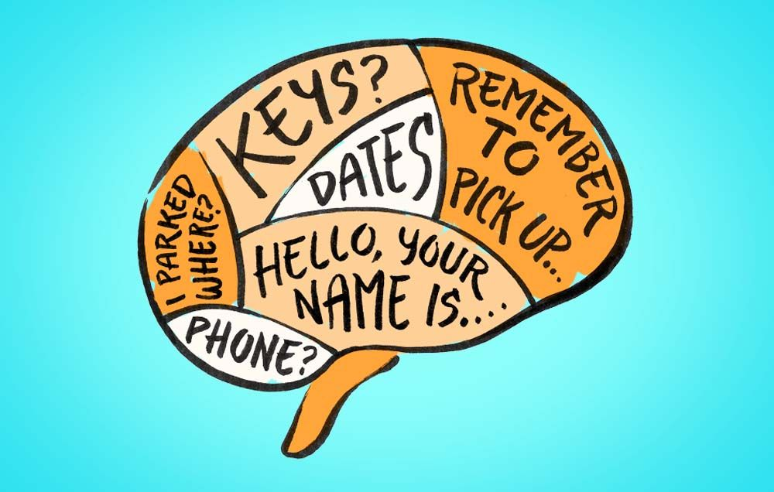
MEMORY TEST* |  | VERB + TO + VERB (TO = 1 card)
1 | Bàn nhựa | Plastic table
2 | Cà phê đen | Black coffee
3 | Cà phê tuyệt vời của tôi | My amazing coffee
4 | Ly bự | Big cup
5 | Ly màu đen | Black cup
6 | Cái ly bự màu đen của cậu | Your big black cup
7 | Cài bàn tuyệt vời của cậu | Your amazing table
8 | Cái ly nhựa của cậu | Your plastic cup
9 | Thực ra, tôi không thích cái bàn của cậu | Actually, I don't like your table
10 | Thực ra, tôi không thường suy nghĩ | Actually, I don't usually think
11 | Tôi thích ngồi | I like to sit
12 | Tôi thực sự thích suy nghĩ | I really like to think
13 | Thực ra, tôi không phải nghĩ | Actually, I don't have to think
14 | Tôi thíck uống cà phê | I like to drink coffee
15 | Tôi thực sự thích uống cà phê đen | I really like to drink black coffee
16 | Tôi không phải uống cà phê đen | I don't have to drink black coffee
17 | Tôi không nghĩ tôi thích uống cà phê | I don't think I like to drink coffee
18 | Tôi nghĩ ruồi bự sẽ thích uống cà phê | I think big fly will like to drink coffee
19 | Tôi không nghĩ tôi thích cà phê đen | I don't think I like black coffee
20 | Thực ra, tôi nghĩ ruồi của cậu sẽ phải ngồi | Actually, I think your fly will have to sit
21 | Tôi thường uống cà phê Lowland | I usually drink Lowland coffee
22 | Ngày mai tôi nghĩ tôi sẽ uống cà phê | Tomorrow I think I will drink coffee
23 | Ngày mai tôi không nghĩ tôi phải ngồi | Tomorrow I don't think I have to sit
24 | Ngày mai tôi nghĩ tôi sẽ phải ngồi | Tomorrow I think I will have to sit
25 | Ngày mai, tôi sẽ phải suy nghĩ | Tomorrow I will have to think
26 | Thực ra, tôi không thực sự thích ngồi | Actually, I don't really like to sit
27 | Tôi không thích ruồi nhựa | I don't like plastic fly
28 | Ngày mai, ruồi của cậu sẽ uống cà phê tuyệt vời của tôi | Tomorrow your fly will drink my amazing coffee
29 | Thực ra, tôi không thực sự thích cái bàn của tôi | Actually, I don't really like my table
30 | Peter thực sự thích cái bàn nhựa của tôi | Peter really likes my plastic table
31 | Peter thường thích uống cà phê đen | Peter usually likes to drink black coffee
32 | Tôi không nghĩ Peter thích suy nghĩ | I don't think Peter likes to think
33 | Tôi nghĩ Peter thích ruồi bự | I think Peter likes big fly
34 | Peter sẽ thích cái bàn màu đen của tôi | Peter will like my black table
35 | Mấy cái ly nhựa của cậu không thích Peter | Your plastic cups don't like Peter
36 | Ruồi bự sẽ thích suy nghĩ | Big fly will like to think
37 | Peter nghĩ tôi thích ngồi | Peter thinks I likes to sit
38 | Ngày mai, Peter sẽ phải ngồi | Tomorrow, Peter will have to sit
39 | Thực ra, tôi không nghĩ Peter sẽ ngồi | Actually, I don't think Peter will sit
40 | Thực ra, con ruồi bự của tôi sẽ ngồi ngày mai | Actually, my big fly will sit tomorrow
41 | Cái ly nhựa đó | That plastic cup
42 | Cái gì??? Cậu muốn gì? | What??? What you want?
43 | Cậu muốn biết gì? | What you want to know?
44 | Alo!!! Tôi không thích ruồi! | Hello!!! I don't like fly!
45 | Cám ơn cậu, tôi muốn có 2 cái ly nhựa | Thank you, I want to have 2 plastic cups
46 | Không, tôi không muốn cái cà phê dở đó | No, I don't want that bad coffee
47 | Ai sẽ có 10 cái ly lớn ngày mai? | Who will have ten big cups tomorrow?
48 | Tại sao cậu phải có cái bàn đó? | Why you have to have that table?
49 | Tôi không biết tại sao | I don't know why
50 | Ngày mai, tôi sẽ có hai trăm con ruồi | Tomorrow, I will have two hundred flies
51 | Năm ngàn cái ly nhựa | five thousand plastic cups
52 | Tôi không nghĩ Peter sẽ thích cái ly này | I don't think Peter will like this cup
53 | Xin lỗi, tôi không muốn đi | Sorry, I don't want to go
54 | Tôi biết vì sao Peter muốn đi | I know why Peter wants to go
55 | Phải, tôi muốn cám ơn Peter | Yes, I want to thank Peter
56 | Ai muốn uống cà phê đen? | Who wants to drink black coffee?
57 | Peter đi đâu? | Where Peter goes?
58 | Tôi không biết Peter đi đâu | I don't know where Peter goes
59 | Cậu muốn đi đâu? | Where you want to go?
60 | Ngày mai, cậu muốn có gì? | Tomorrow, what you want to have?

